상품제안서
루프핸들 316스텐 듀얼캡 진공텀블러 1000ml | 상품코드: S48593

 |  |  |  |  |  |  | 02-713-8555 | www.synergygift.co.kr
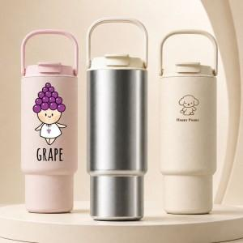

【상세/제작정보】

【인쇄/포장옵션】 | 실크, 레이저, 풀칼라 / 포장지포장

【공급단가】 | 수량 | 50~ | 100~ | 300~ | 1,000~ | 3,000~
*VAT별도 | 단가 | 16,640원 | 15,990원 | 15,210원 | 14,820원 | 14,560원

【상품 URL】 | https://www.synergygift.co.kr:443/src/goods_detail.php?gdno=48593

